需求
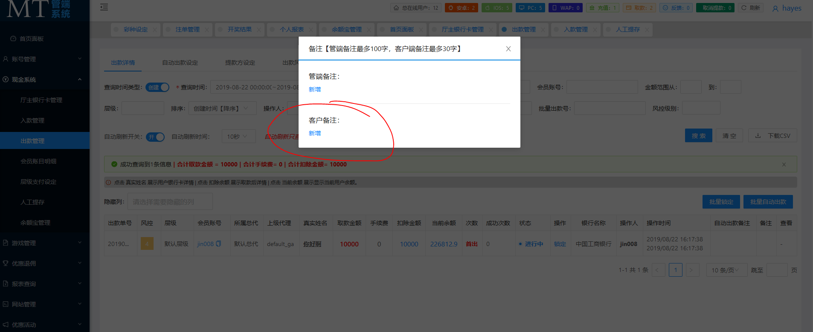
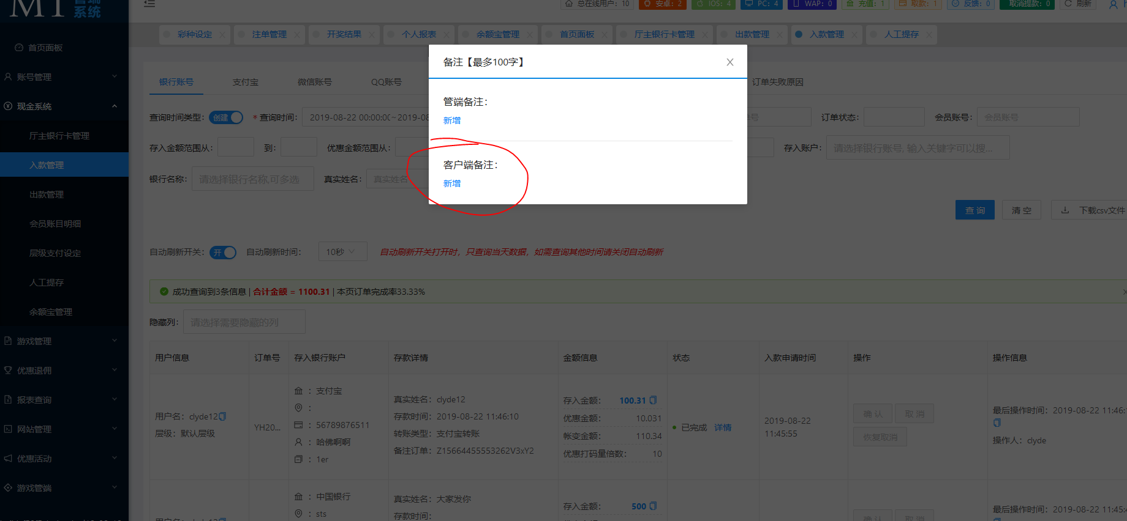
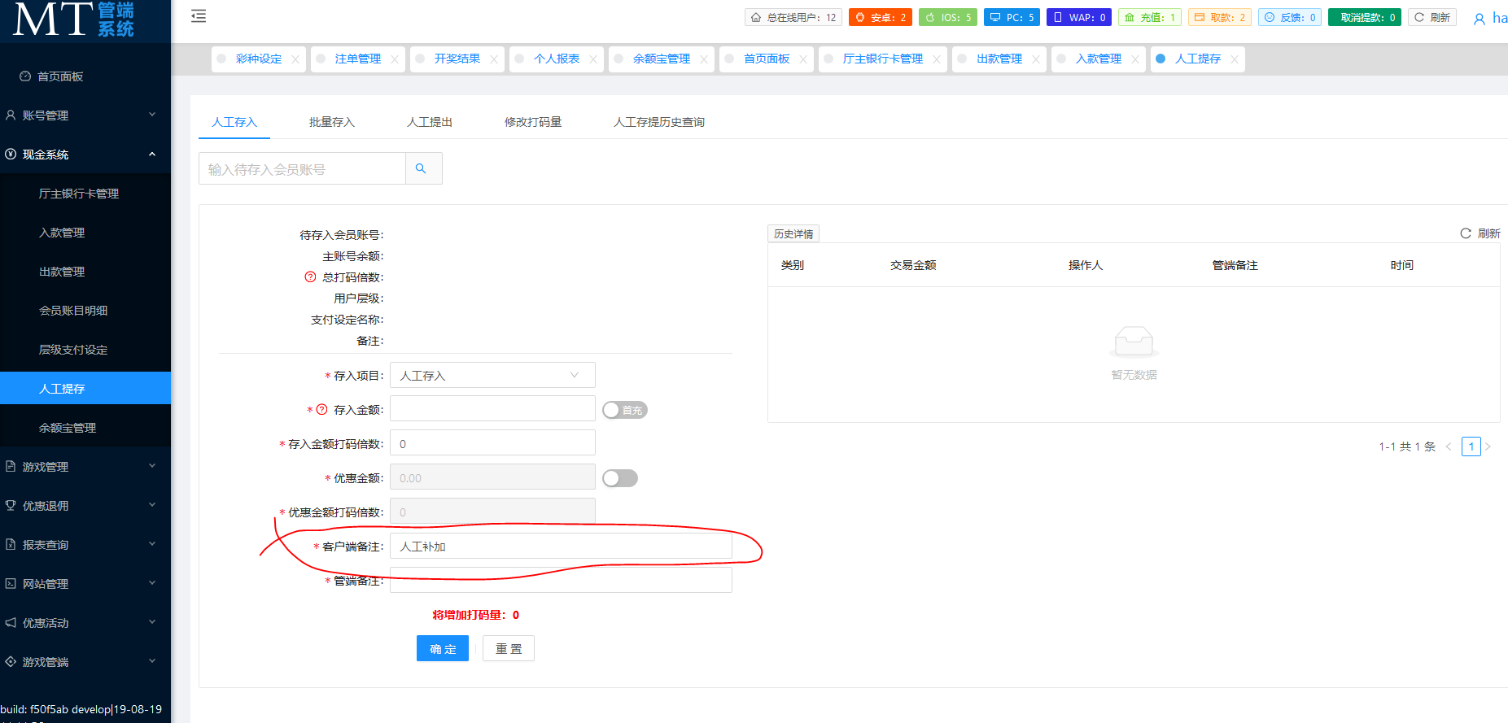
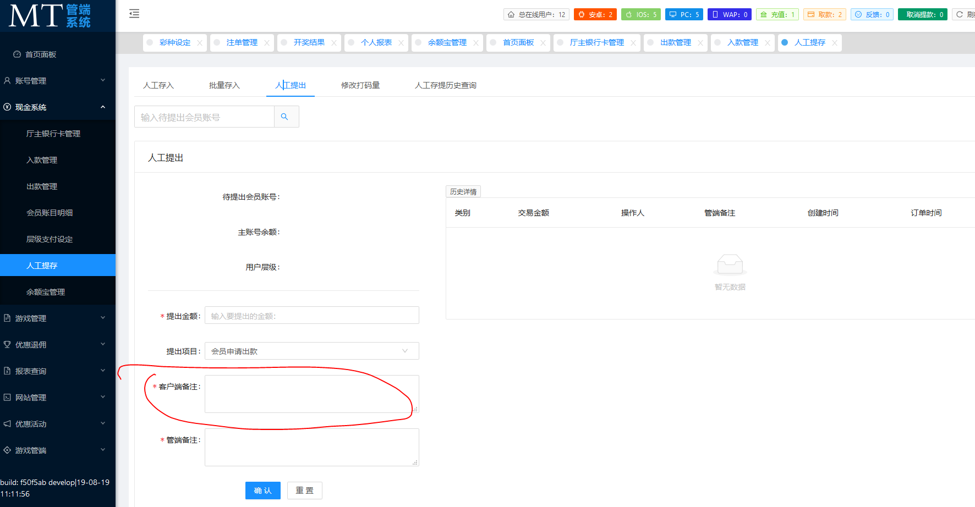
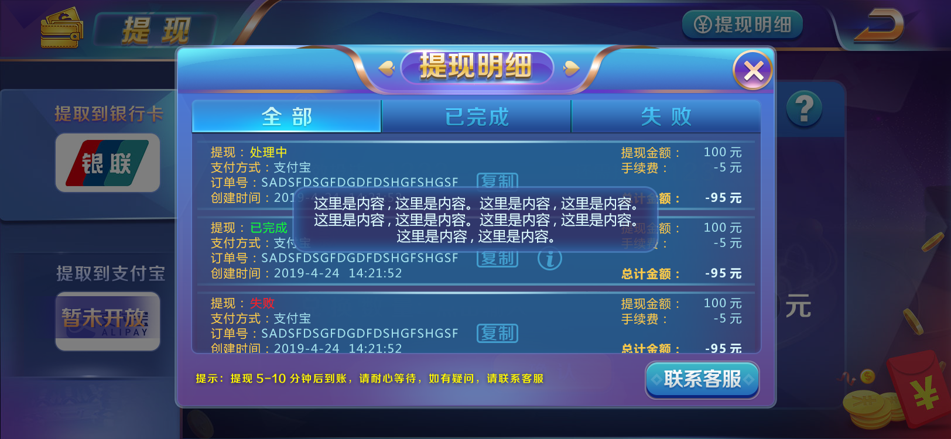

1 | 当业主有备注时，则显示备注按钮，按下效果为通用按钮效果
2 | 点击后弹出tips（居中），一行24个字，超出24则换行，最多显示50个汉字
3 | 点击空白处则tips消失
4 | 其中tips美术资源为通用资源，注意如果游戏中存在此资源则不要新增
5 | 业主配置位置：
 | 包含出款时，入款时，人工入款时，人工出款时

